元音舌位圖
國際音標元音圖（舌位示意圖）

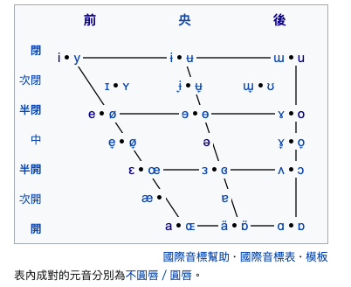
 | 元音舌位：舌頭置前、後位置
元音高度：嘴唇的開、閉程度 |  | 元音分類的維度：

 |  | - 舌體的高低 (Height)

 |  | - 舌位的前後 (Backness)

 |  | - 唇形圓展 (Roundedness)
 |  |  | 發 [u] 這個音的時候，嘴唇是圓的；但發 [i] 這個音的時候，嘴唇是扁的。

 |  |  | 圓唇元音：[u]、[ʊ]、[o]、[ɔ]

 |  |  | 不圓唇元音：[i]、[ɪ]、[e]、[ɛ]、[æ]、[ɑ]、[ʌ]、[ə]

元音及韻化輔音
 | 前元音 |  |  |  |  |  | 央元音 |  |  |  | 後元音 |  |  |  | 韻化輔音
 | 口音韻 |  |  |  | 鼻音韻 |  | 口音韻 |  | 鼻音韻 |  | 口音韻 |  | 鼻音韻
高元音 | 居 |  | i |  | 梔 | iⁿ |  |  |  |  | 艍 | u |  | uⁿ
 |  |  | i |  |  | inn |  |  |  |  |  | u |  | unn
 | [ i ] |  | i |  | [ ĩ ] | ni |  |  |  |  | [ u ] | u | [ ũ ]
 | 衣 |  | ㄧ |  | 圓 | ㆪ |  |  |  |  | 汙 | ㄨ | 張 | ㆫ
中元音 | 伽 |  | e |  | 更 | eⁿ | 高 | o | 扛 | oⁿ | 沽 | o͘ | 姑 | o͘ ⁿ | 姆 | m | 鋼 | ng
 |  |  | e |  |  | enn |  | o |  | onn |  | oo |  | onn |  | m |  | ng
 | [ e ] |  | e |  | [ ẽ ] | ne | [ ə ] | o | [ õ ] | no | [ ɔ ] | oo | [ ɔ̃ ] | noo | [ m ] | m | [ ŋ ] | ng
 | 比 |  | ㆤ |  | 美 | ㆥ | 刀 | ㄜ | 毛 | ㆧ | 烏 | ㆦ | 唔 | ㆧ | 姆 | ㆬ | 酸 | ㆭ
低元音 | 膠 |  | a |  | 監 | aⁿ
 |  |  | a |  |  | ann
 | [ a ] |  | p |  | [ ã ] | na
 | 查 |  | ㄚ |  | 衫 | ㆩ

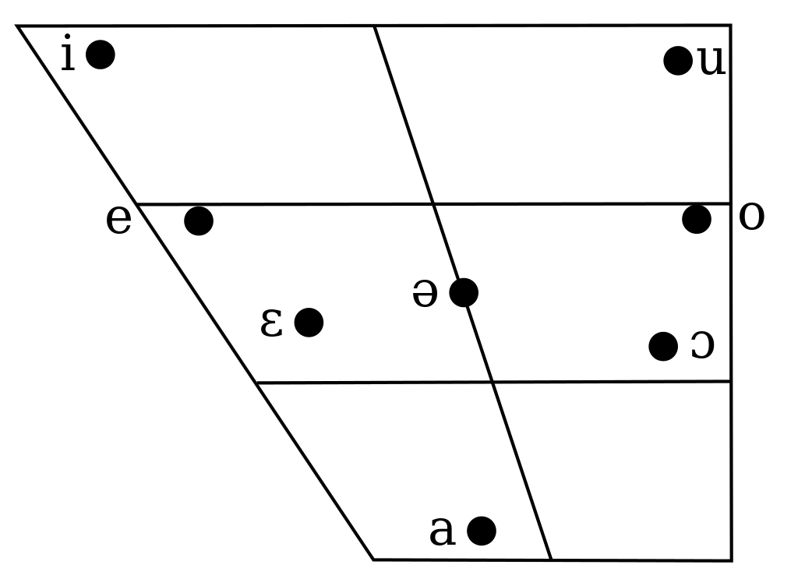
IPA | 十五音 | 白話字 | 台羅 | 方音 | 舌位 | 舌體 | 唇形
[a] | 膠 | a | a | ㄚ | 前 | 低 | 不圓唇
[e] | 伽 | e | e | ㆤ | 前 | 中 | 不圓唇
[i] | 居 | i | i | ㄧ | 前 | 高 | 不圓唇
[u] | 艍 | u | u | ㄨ | 後 | 高 | 圓唇
[ə] | 高 | o | o | ㄜ | 央 | 中 | 不圓唇
[ɔ] | 沽 | o͘ | oo | ㆦ | 後 | 中 | 圓唇

